Lösung
Erhebung der Geschwisterzahlen
In der Klasse wurden alle Schüler nach der Anzahl der Geschwister befragt. Das Ergebnis ist die Tabelle in den Spalten B und C. Trage in die Tabelle daneben die Schülerzahlen ein. Erstelle aus der Tabelle im Bereich E4 bis F12 ein Säulendiagramm!
Ergebnis der Befragung |  | Ergänze die Tabelle
Schüler/innen | Geschwister | Anzahl Geschwister | Anzahl Schüler
Anja | 3 | 0 | 3 | Anzahl der Schüler ohne Geschwister
Berta | 2 | 1 | 6 | Anzahl der Schüler mit einem Geschwisterteil
Christian | 1 | 2 | 4 | Anzahl der Schüler mit zwei Geschwistern
Doris | 0 | 3 | 4 | und so weiter...
Eva | 2 | 4 | 1
Franz | 3 | 5 | 0
Gerhard | 1 | 6 | 1
Hubert | 1 | 7 | 0
Iris | 0
Josef | 1
Kerstin | 4
Ludwig | 3
Martha | 0
Nadja | 1
Otto | 2
Paula | 2
Wolfgang | 6
Herbert | 3
Christine | 1

Temperaturvergleich
Temperaturvergleich Meeresklima (London) mit Kontinentalklima (Moskau)
Lies aus dem Diagramm die Temperaturwerte für London und Moskau (helle blaue bzw. rote Line) aus und trage sie in die Tabelle unten links ein. Kontrolliere, ob deine Temperaturkurven (kräftige blaue bzw. rote Linie) mit der Vorgabe übereinstimmen! Überlege: wodurch unterscheidet sich das Kontinentalklima vom Meeresklima?
 | Max. Temperaturen
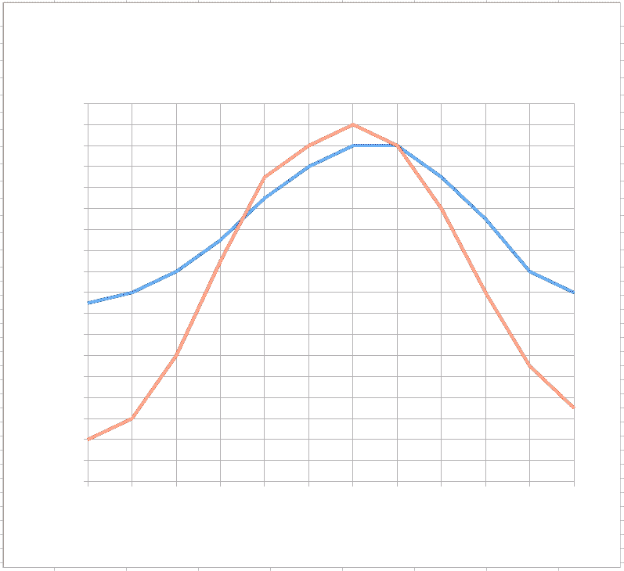
Maximale Temperaturen im Vergleich
Monate | London | Moskau
Januar | 0 °C | -1 °C
Februar | 0 °C | -1 °C
März | 0 °C | -1 °C
April | 0 °C | -1 °C
Mai | 0 °C | -1 °C
Juni | 0 °C | -1 °C
Juli | 0 °C | -1 °C
August | 0 °C | -1 °C
September | 0 °C | -1 °C
Oktober | 0 °C | -1 °C
November | 0 °C | -1 °C
Dezember | 0 °C | -1 °C

/

Temperaturvergleich Auswertung
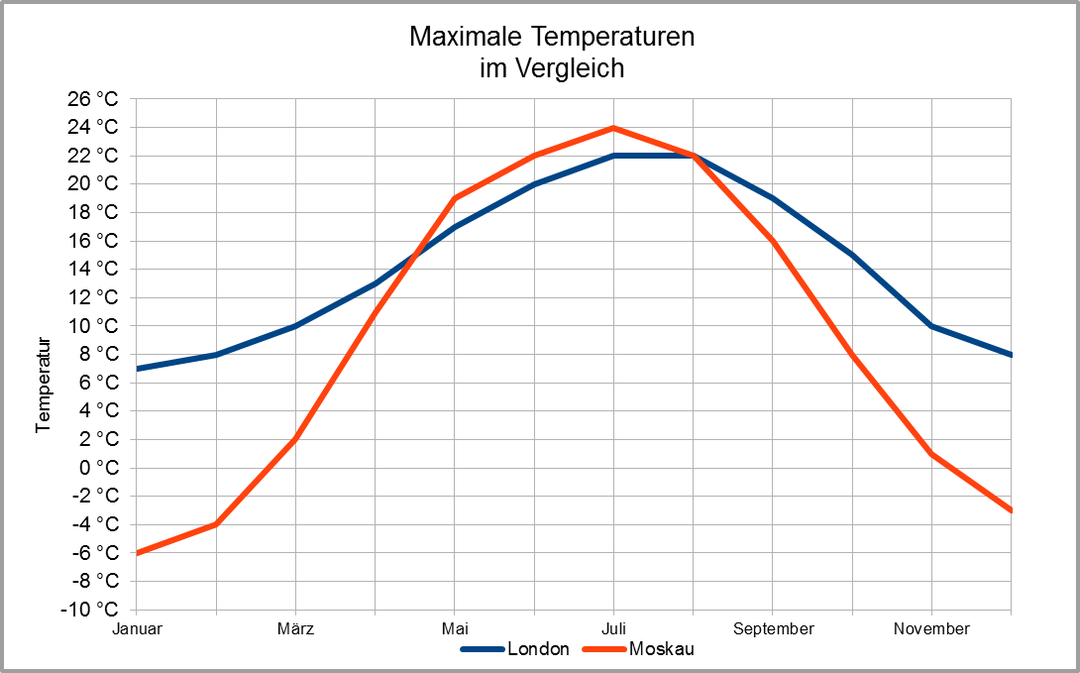
Temperaturvergleich Meeresklima (London) mit Kontinentalklima (Moskau)
Die Temperaturangaben sind die durchschnittlichen Maximaltemperaturen in den Monaten.
Finde heraus! |  | Lösungen: gib die Monate in aufsteigender Reihenfolge an
In welchen Monaten ist es in Moskau wärmer als in London? | Monate:
In welchen Monaten ist es in London wärmer als in Moskau? | Monate:
Um wieviel Grad ist es in Moskau im Jänner kälter als in London? | Grad:
In welchen zwei Monaten ist es in beiden Städten ungefähr gleich warm? | Monate:
Moskau: In welchen zwei oder drei Monaten steigt die Temperatur am stärksten? | Monate:
London: Um wieviel Grad unterscheidet sich die Temperatur in den Monaten Jänner und Juli? | Grad:
Moskau: Um wieviel Grad unterscheidet sich die Temperatur in den Monaten Jänner und Juli? | Grad:

Polio-Impfung
Wirksamkeit der Impfung gegen Polio (Kinderlähmung)
In der Bundesrepublik Deutschland (BRD) und in der DDR wurde die Impfung gegen Kinderlähmung zu verschiedenen Zeitpunkten eingeführt. Die Tabelle und die Grafik zeigen den deutlichen Rückgang an Neuerkrankungen.
Jahr | 1957 | 1958 | 1959 | 1960 | 1961 | 1962 | 1964 | 1965 | 1966
BRD | 2402 | 1750 | 2114 | 4198 | 5673 | 296 | 54 | 48 | 17
DDR | 1596 | 958 | 958 | 126 | 4 | 2 | 0 | 1 | 2

Impfung gegen Kinderlähmung

 | Lies aus dem Diagramm!

In welchem Jahr wurde in der BRD die Polio-Impfung eingeführt?
In welchem Jahr wurde in der DDR die Polio-Impfung eingeführt?

Nach Einführung der Impfung sank die Anzahl der Erkrankungen in der BRD um mehr als 5000. |  |  |  |  |  |  |  | Richtig oder falsch?

In Deutschland und Österreich gilt Kinderlähmung als ausgerottet.

